设置
场景 | FBX | 网格压缩： | Off或者Low。
 |  | Lightmap UVs： | 生成。
 |  | 法线： | Import
 |  | 切线： | Calculate
 |  | 动画类型： | None
 | Texture | 贴图类型： | Diffuse和Specular使用Texture，Normal使用Normal map。
 |  | 贴图压缩： | compressed为主。
 |  | 滤镜类型： | Bilinear
 |  | 抗锯齿： | 地表、屋顶贴图可使用0-2，其他物体建议关闭。
 |  | Mipmap： | 3D游戏建议打开，锁视角游戏可关闭（贴图类型需设为Advanced）。
角色 | FBX | 网格压缩： | Off
 |  | Lightmap UVs： | 不生成。
 |  | 法线： | Import
 |  | 切线： | Calculate
 | Texture | 贴图类型： | Diffuse和Specular使用Texture，Normal使用Normal map。
 |  | 贴图压缩： | compressed为主。
 |  | 滤镜类型： | Bilinear
 |  | 抗锯齿： | 以0为主，不超过2（会带来性能损耗）。
 |  | Mipmap： | 3D游戏建议打开，锁视角游戏可关闭（贴图类型需设为Advanced）。

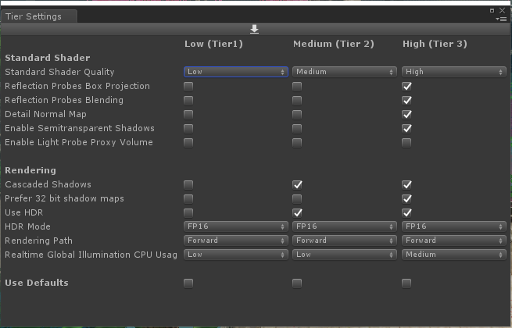
Graphics

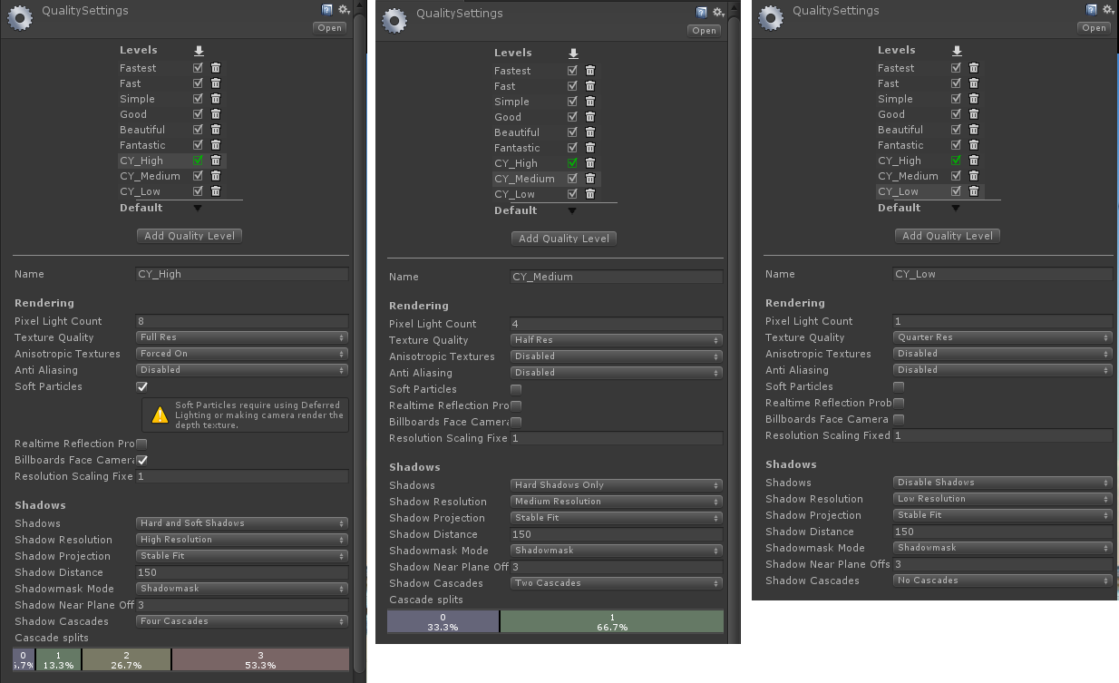
QualitySettings

